Bug cases
 |  |  |  |  |  |  |  | TP-V1.01
 |  |  |  |  |  |  |  | 2022-10-01
Bug ID | Prioritetas | Bug apibūdinimas | Aprašymas | Žingsniai bug pasiekti | Nuotrauka | Environment | Tikimasis rezultatas | Ref

ST-BC01 | Vidutinis | Žaidėjų kainos perskaičiavimas | Neteisingai apskaičiuojama žaidėjo kaina po turo | 1. Naviguoti į https://www.krepsinis.net/menedzeris; 2. Prisijungti naudojant validžius duomenis; 3. Pasirinkti bet kurios lygos menedžerį; 4. Patikrinti bet kurio pasirinkto žaidėjo kainą 0 ture ir po 1 turo; 5. Sutikrinti faktinius duomenis su teoriškai paskaičiuotais (naudotis testavimo duomenimis). | - | Mozilla Firefox 105.0.1 (64-bit), Samsung galaxy A71, Android 12 | Žaidėjo kaina atitinka formulę. | ST-TC01
ST-BC02 | Aukštas | Navigacija Menedžeris -> Prizai |  | 1. Naviguoti į https://www.krepsinis.net/menedzeris; 2. Prisijungti naudojant validžius duomenis; 3. Pasirinkti bet kurios lygos menedžerį; 4. Spausti "Menedžeris" -> "Prizai". | - | Mozilla Firefox 105.0.1 (64-bit), Samsung galaxy A71, Android 12 | Yra prizų URL, yra prizų! | ST-CL02
ST-BC03 | Žemas | Dalyvių pakvietimas į "Mano lygą" | Dalyvius galima pakviesti į savo lygą, esant savo lygos paskirtyje | 1. Naviguoti į https://www.krepsinis.net/menedzeris; 2. Prisijungti naudojant validžius duomenis; 3. Pasirinkti bet kurios lygos menedžerį; 4. Naviguoti į "Privačios lygos" -> "Mano lyga". |  | Mozilla Firefox 105.0.1 (64-bit), Samsung galaxy A71, Android 12 | Galima pakviesti žaidėją į savo lygą. | ST-CL09
ST-BC04 | Žemas | Prisijungimas į privačias ir klasifikuojamas lygas | Privačiose ir klasifikuotose lygose reikia mygtuko, kuriuo būtų prašoma prisijungti prie lygos | 1. Naviguoti į https://www.krepsinis.net/menedzeris; 2. Prisijungti naudojant validžius duomenis; 3. Pasirinkti bet kurios lygos menedžerį; 4. Naviguoti į "Privačios lygos" -> "Privačios lygos"; 5. Pasirinkti bet kurią lygą. | - | Mozilla Firefox 105.0.1 (64-bit), Samsung galaxy A71, Android 12 | Žaidėjas paspaudęs mygtuką išsiunčia prašymą priimti į lygą | ST-CL10
ST-BC05 | Žemas | Savo lygos ištrynimas | Negalima ištrinti savo sukurtos lygos | 1. Naviguoti į https://www.krepsinis.net/menedzeris; 2. Prisijungti naudojant validžius duomenis; 3. Pasirinkti bet kurios lygos menedžerį; 4. Naviguoti į "Privačios lygos" - > "Mano lyga". | - | Mozilla Firefox 105.0.1 (64-bit), Samsung galaxy A71, Android 12 | Žaidėjas gali ištrinti lygą | ST-CL12
ST-BC06 | Žemas | Žinučių forumas "mano lygoje" | "Mano lygoje" galima matyti parašytas dalyvių žinutes | 1. Naviguoti į https://www.krepsinis.net/menedzeris; 2. Prisijungti naudojant validžius duomenis; 3. Pasirinkti bet kurios lygos menedžerį; 4. Naviguoti į "Privačios lygos" -> "Mano lyga". | - | Mozilla Firefox 105.0.1 (64-bit), Samsung galaxy A71, Android 12 | Sukurtas žaidėjų žinučių forumas | ST-CL18
ST-BC07 | Aukštas | Mobile nesimato pilno žaidėjų sąrašo | Žaidėjų sąrašė matomos tik ::after ikonos žaidėjų listo puslapiams varyti, kurios nukelia į paskutinį lapą | 1. Naviguoti į https://www.krepsinis.net/menedzeris; 2. Prisijungti naudojant validžius duomenis; 3. Pasirinkti bet kurios lygos menedžerį; 4. Pascrollinus žemyn matysis žaidėjų sąrašas. | - | Samsung galaxy A71, Android 12 | Matomi visi žaidėjai lygoje | ST-TC10
ST-BC08 | Žemas | Rikiavimo tvarka rikiuoja atvirkščiai | Pasirinkus rikiuoti nuo A-Z duoda didėjančius rezultatus | 1. Naviguoti į https://www.krepsinis.net/menedzeris; 2. Prisijungti naudojant validžius duomenis; 3. Pasirinkti bet kurios lygos menedžerį; 4. Pascrollinus žemyn matysis rikiavimo drop down listas. | 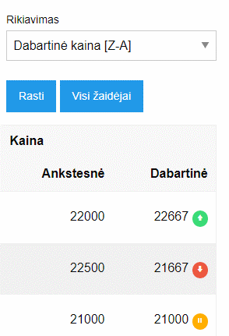 | Mozilla Firefox 105.0.1 (64-bit), Samsung galaxy A71, Android 12 | Pasirinkus rikiuoti nuo didžiausios reikšmės iki mažiausios - taip ir rikiuoja | ST-CL06
ST-BC09 | Žemas | Visi rikiavimo kriterijai vienodi | Kaina, taškai rikiuojami A-Z arba Z-A principu, kai turėtų būti min-max ir atvirkščiai | 1. Naviguoti į https://www.krepsinis.net/menedzeris; 2. Prisijungti naudojant validžius duomenis; 3. Pasirinkti bet kurios lygos menedžerį; 4. Pascrollinus žemyn matysis rikiavimo drop down listas. | 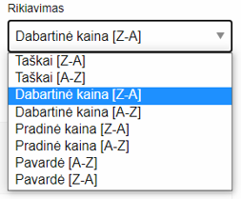 | Mozilla Firefox 105.0.1 (64-bit), Samsung galaxy A71, Android 12 | Rikiavimas pagal taškus, dabartinę kainą, pradinę kainą (min - max ir max - min); Rikiavimas pagal pavardę (A - Z ir Z - A) | ST-CL06
ST-BC10 | Žemas | Rikiavimas pagal pradinę kainą neveikia | Yra tik du kainos stulpeliai prie kiekvieno žaidėjo - ankstesnės ir dabartinės kainos. Įtraukti pradinės kainos stulpelį | 1. Naviguoti į https://www.krepsinis.net/menedzeris; 2. Prisijungti naudojant validžius duomenis; 3. Pasirinkti bet kurios lygos menedžerį; 4. Pascrollinus žemyn matysis rikiavimo drop down listas. | 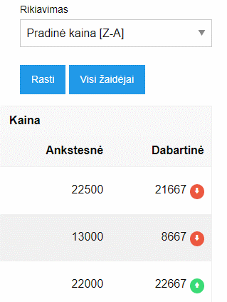 | Mozilla Firefox 105.0.1 (64-bit), Samsung galaxy A71, Android 12 | Įtrauktas pradinės žaidėjo kainos stulpelis | ST-CL06
ST-BC11 | Žemas | Rikiavimas pagal pavardę rikiuoja pagal vardą | Pasirinkus rikiuoti žaidėjus pagal pavardę - jie išrikiuojami pagal vardą | 1. Naviguoti į https://www.krepsinis.net/menedzeris; 2. Prisijungti naudojant validžius duomenis; 3. Pasirinkti bet kurios lygos menedžerį; 4. Pascrollinus žemyn matysis rikiavimo drop down listas. | 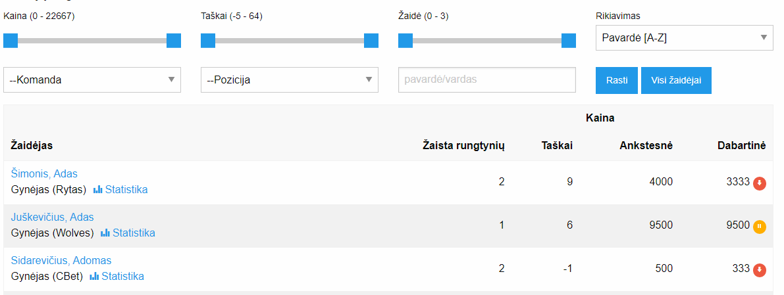 | Mozilla Firefox 105.0.1 (64-bit), Samsung galaxy A71, Android 12 | Įtrauktas pradinės žaidėjo kainos stulpelis | ST-CL06

Improvements
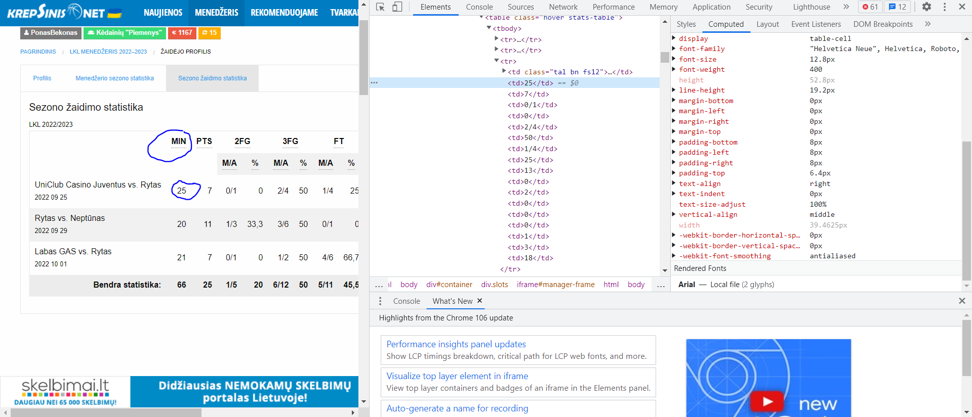
 | TP-V1.01
 | 2022-10-01
ID | Apibūdinimas | Žingsniai pasiekti | Dabar yra | Ką daryti

IM01 | DUK pateiktos informacijos atvaizdavimas | 1. Naviguoti į https://www.krepsinis.net/menedzeris; 2. Prisijungti naudojant validžius duomenis; 3. Pasirinkti bet kurios lygos menedžerį; 4. Naviguoti Menedžeris -> DUK. | Viena paragrafa apie daug skirtingų dalykų | Kiekvieną higlightą (paboldintas tekstas) žymėti kaip naują punktą arba iš naujos eilutės
IM02 | Taisyklėse pateiktos informacijos atvaizdavimas | 1. Naviguoti į https://www.krepsinis.net/menedzeris; 2. Prisijungti naudojant validžius duomenis; 3. Pasirinkti bet kurios lygos menedžerį; 4. Naviguoti Menedžeris -> Taisyklės. | Viena paragrafa apie daug skirtingų dalykų | Kiekvieną higlightą (paboldintas tekstas) žymėti kaip naują punktą arba iš naujos eilutės
IM03 | Dalyviai pateiktos informacijos atvaizdavimas | 1. Naviguoti į https://www.krepsinis.net/menedzeris; 2. Prisijungti naudojant validžius duomenis; 3. Pasirinkti bet kurios lygos menedžerį; 4. Naviguoti Dalyviai. | Default puslapis rodo dalyvius be taškų ir be ankstesnių pozicijų | Default rodyti dalyvius nuo aukščiausios pozicijos
IM04 | Privačių lygų informacijos atvaizdavimas | 1. Naviguoti į https://www.krepsinis.net/menedzeris; 2. Prisijungti naudojant validžius duomenis; 3. Pasirinkti bet kurios lygos menedžerį; 4. Naviguoti "Privačios lygos" -> "Privačios lygos". | Neaiškus lygų rikiavimas | Pridėti privačių lygų rikiavimą pagal reitingą, alfabetą, narių kiekį. Default rikiavimas - pagal reitingą
IM05 | Klasifikuojamų lygų informacijos atvaizdavimas | 1. Naviguoti į https://www.krepsinis.net/menedzeris; 2. Prisijungti naudojant validžius duomenis; 3. Pasirinkti bet kurios lygos menedžerį; 4. Naviguoti "Privačios lygos" -> "Klasifikuojamos lygos". | Neaiškus lygų rikiavimas | Pridėti privačių lygų rikiavimą pagal reitingą, alfabetą, narių kiekį. Default rikiavimas - pagal reitingą
IM06 | Mano lygos informacijos atvaizdavimas | 1. Naviguoti į https://www.krepsinis.net/menedzeris; 2. Prisijungti naudojant validžius duomenis; 3. Pasirinkti bet kurios lygos menedžerį; 4. Naviguoti "Privačios lygos" -> "Mano lyga" | Lygą galima filtruoti pagal: dabartinius narius, pakviestus vartotojus, eks-narius, neprisijungusius vartotojus | Panaikinti galimybę filtruoti pagal neprisijungusius vartotojus (irrelevant)
IM07 | Dalyvių informacija | 1. Naviguoti į https://www.krepsinis.net/menedzeris; 2. Prisijungti naudojant validžius duomenis; 3. Pasirinkti bet kurios lygos menedžerį; 4. Naviguoti Dalyviai. | Prie vienu dalyvių yra galimybė rodyti turų pasiekimus - prie kitų ne | Rodyti visų dalyvių pasiekimus atskiruose turuose arba nei vieno
IM08 | Žaidėjų turgaus atidarymas |  |  | Sukurti timerį, kuris rodytų, kada atsidarys žaidėjų turgus
IM09 | Žaidėjų info turėtų turėti nuotraukas |  |  | Nuėjus į žaidėjo statistikos langą, rodoma žaidėjo nuotrauka
IM10 | Komandos logo |  |  | Galima sukurti komandos logo
IM11 | Žaidėjo sezono žaidimo statistikos lentelės alignment | 1. Naviguoti į https://www.krepsinis.net/menedzeris; 2. Prisijungti naudojant validžius duomenis; 3. Pasirinkti bet kurios lygos menedžerį; 4. Pasirinkti bet kurį žaidėją; 5. Naviguoti sezono žaidimo statistika. | Lentelės header (min, pts, 2fg.... Eilutė) alignment - center, faktinių duomenų alignment - right | Faktinių duomenų alignment padaryti center

Metrics
10 | Smoke testai | 2 | bug cases
30 | Checklist tipo testai | 9 | bug cases
40 | Viso | 11 | Viso
8 | Žemas
1 | Vidutinis
2 | Aukštas

Testai vs Bugai
Bugų prioritetų kategorijos

